VKB Gladiator NXT Left Config
VKB Gladiator NXT Premium Left v2 |  |  |  |  |  |  |  |  |  |  |  |  |  |  | 8-way Mode
 |  |  |  |  |  |  |  |  |  |  |  | ↖ |  |  | ↑ |  |  |  | ↗
 |  |  |  |  | 11 |  |  |  |  |  |  | ^ |  |  | ^ |  |  |  | ^
 |  |  |  |  | ^ |  |  |  |  |  |  | ← |  |  | ⌂ | Mode Switch |  |  | →
 |  | 14 |  |  | 15 |  | 12 |  |  |  |  | ^ |  |  |  |  |  |  | ^
 |  | ^ |  |  | ^ |  | ^ |  |  |  |  | ↙ |  |  | ↓ |  |  |  | ↘
 |  |  |  |  | 13 |  |  |  |  |  |  | ^ |  |  | ^ |  |  |  | ^
 |  |  |  |  | ^ |  |  |  | 6
 |  |  |  |  |  |  |  |  | ^ |  |  |  |  |  |  |  |  |  | X/Y Rotation Axis
 |  |  |  |  |  |  | 9 |  | 10 |  | 7 |  |  |  |  |  |  |  | ⌂ | Mode Switch
 |  |  | 4 |  |  |  | ^ |  | ^ |  | ^ |  |  |  |  |  |  |  | ^ | Shift/Modifer
 |  |  | ^ |  |  |  |  |  | 8
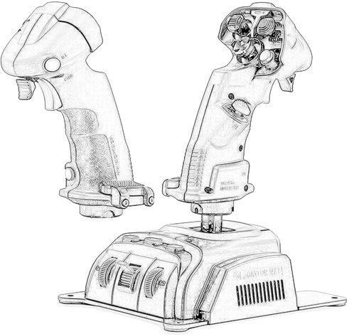
 |  |  |  |  |  |  |  |  | ^
 | ↑ | 21
 |  | ^
 | ↓ | 22 |  |  |  |  |  |  |  |  |  |  |  |  |  |  |  | 3
 |  | ^ |  |  |  |  |  |  |  |  |  |  |  |  |  |  |  | ^

 |  | 1
 |  | ^
 |  |  | 2
 |  |  | ^ |  |  |  |  |  |  |  |  |  |  |  |  |  | 16
 |  |  |  |  |  |  |  |  |  |  |  |  |  |  |  |  | ^
 |  | 5 |  |  |  |  |  |  |  |  |  |  |  | 19 |  |  | 20 |  |  |  | 17
 |  | ^ |  |  |  |  |  |  |  |  |  |  |  | ^ |  |  | ^ |  |  |  | ^
 |  |  |  |  |  |  |  |  |  |  |  |  |  |  |  |  | 18
28 |  |  |  |  |  |  |  |  |  |  |  |  |  |  |  |  | ^
^
 |  | 27
 |  | ^
 |  |  |  | 29
 |  |  |  | ^

 |  | Encoder 1 |  |  |  |  |  |  |  |  |  |  |  |  |  |  |  |  | Encoder 2
 | ↑ | 23 |  |  |  |  |  |  |  |  |  |  |  |  |  |  |  | ↑ | 25
 |  | ^ |  |  |  |  |  |  |  |  |  |  |  |  |  |  |  |  | ^
 | ↓ | 24 |  |  |  |  |  |  |  |  |  |  |  |  |  |  |  | ↓ | 26
 |  | ^ |  |  |  |  |  |  |  |  |  |  |  |  |  |  |  |  | ^
 |  |  |  |  |  |  |  |  | X / Y Axis |  |  |  | Z Axis
 |  |  |  |  |  | Throttle Axis |  |  |  | ↑ |  |  | Twist
 |  |  |  |  |  |  |  | ← |  |  | →
 |  |  |  |  |  |  |  |  |  | ↓

